Stakeholders analyse
Stakeholders Analyse
Je overweegt Teampeak, of in ieder geval een vorm van (vernieuwend) Performance Management in je organisatie te implementeren. Dan is het goed om een beeld te hebben van alle betrokken partijen. En uiteraard van hun belang bij het project en hun invloed op het project. Als je dit in kaart hebt, weet je wat je benaderingswijze is ten opzichte van deze partijen. Daarnaast is het zinvol om een inschatting te maken van het standpunt van de verschillende stakeholders; Zijn zij enthousiast over het project, of zijn ze kritisch en hebben ze wellicht weerstand? Dit resulteert in een 'stoplicht-model' wat jou een indicatie geeft waar je risico's loopt. In onderstaande tabel, kun jij jouw stakeholders benoemen en middels filters inzoomen op verschillende doelgroepen. Een stakeholder analyse is een levend document; gedurende de looptijd verandert er vaak een hoop. Je kunt de stakeholdersanalyse dan ook vaker invullen, om zo gedurende het project inzicht te houden in de status van je stakeholders. Specifieke acties kun je opnemen in je implementatieplan. |  |  |  | 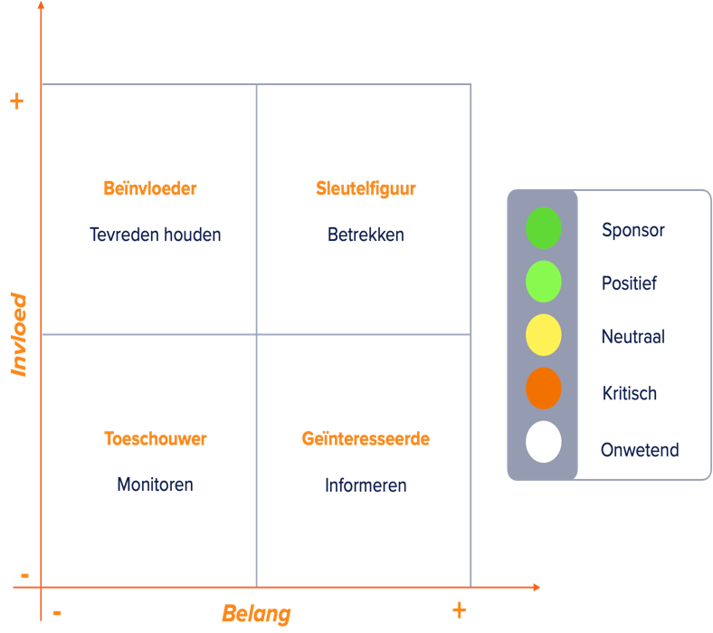

TIP: Visueel ingesteld? Of met een team een stakeholderanalyse maken? Plak ze dan eens met post-it's in de matrix hier naast.

Naam Project:

Vul hier een korte naam van de stakeholder in, die bekend is voor alle betrokkenen | Vul hier de relatie met het project in | Selecteer in welke mate deze stakeholder(s) invloed heeft / hebbenop het project | Selecteer in welke mate deze stakeholder(s) belang heeft / hebben bij het project | Selecteer wat het standpunt ten opzichte van het project is | Vul hier niks in | Vul hier niks in
Naam Stakeholder | Toelichting op rol | Invloed op het project | Belang bij het project | Standpunt Stakeholder | Stakeholder Categorie | Voorgestelde Actie
 |  |  |  |  | #N/A | #N/A
 |  |  |  |  | #N/A | #N/A
 |  |  |  |  | #N/A | #N/A
 |  |  |  |  | #N/A | #N/A
 |  |  |  |  | #N/A | #N/A
 |  |  |  |  | #N/A | #N/A
 |  |  |  |  | #N/A | #N/A
 |  |  |  |  | #N/A | #N/A
 |  |  |  |  | #N/A | #N/A
 |  |  |  |  | #N/A | #N/A
 |  |  |  |  | #N/A | #N/A
 |  |  |  |  | #N/A | #N/A
 |  |  |  |  | #N/A | #N/A
 |  |  |  |  | #N/A | #N/A
 |  |  |  |  | #N/A | #N/A
 |  |  |  |  | #N/A | #N/A
 |  |  |  |  | #N/A | #N/A
 |  |  |  |  | #N/A | #N/A
 |  |  |  |  | #N/A | #N/A
 |  |  |  |  | #N/A | #N/A
 |  |  |  |  | #N/A | #N/A

